Hoja1
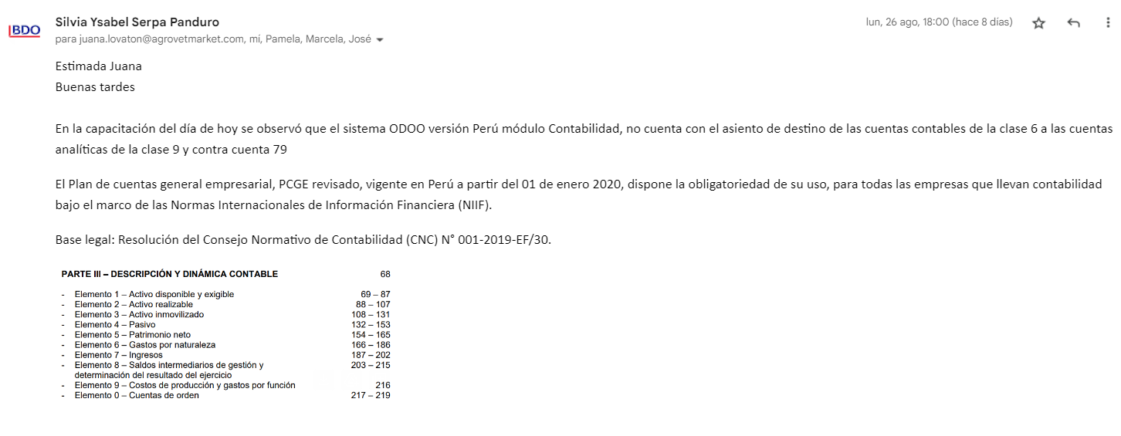

Asiento de destino de las cuentas contables de la clase 6 a las cuentsa analíticas de la clase 9 contra cuenta 79

